2023_12_data
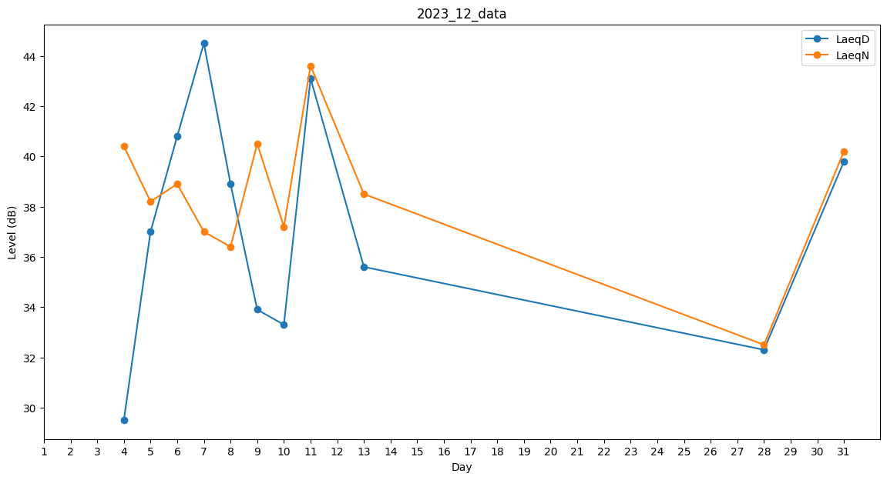
Day | LaeqD | LaeqN
1 | 0 | 0
2 | 0 | 0
3 | 0 | 0
4 | 29.5 | 40.4
5 | 37 | 38.2
6 | 40.8 | 38.9
7 | 44.5 | 37
8 | 38.9 | 36.4
9 | 33.9 | 40.5
10 | 33.3 | 37.2
11 | 43.1 | 43.6
12 | 0 | 35.7
13 | 35.6 | 38.5
14 | 33.3 | 0
15 | 0 | 0
16 | 0 | 0
17 | 0 | 0
18 | 0 | 0
19 | 0 | 0
20 | 0 | 0
21 | 25.4 | 0
22 | 0 | 0
23 | 0 | 0
24 | 0 | 0
25 | 0 | 0
26 | 0 | 0
27 | 0 | 0
28 | 32.3 | 32.5
29 | 0 | 0
30 | 0 | 0
31 | 39.8 | 40.2

